PLANTAS PARA COMPARATIVOS
LOTEAMENTO-COLINAS DO VALE-ITAPEVI-AVISTA

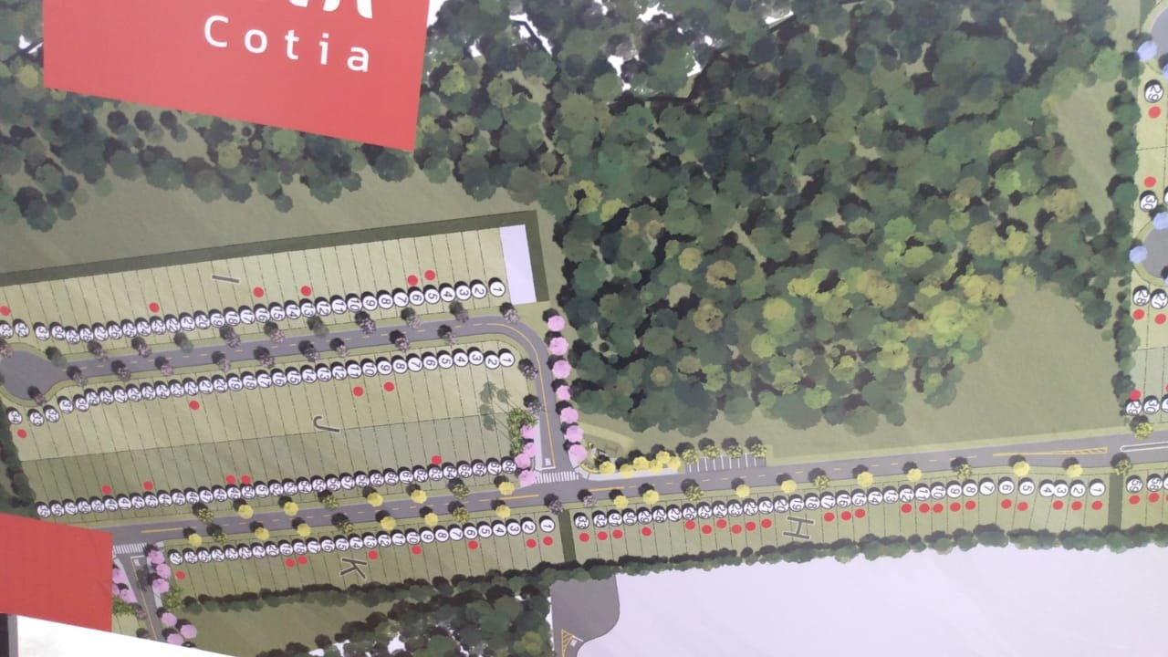
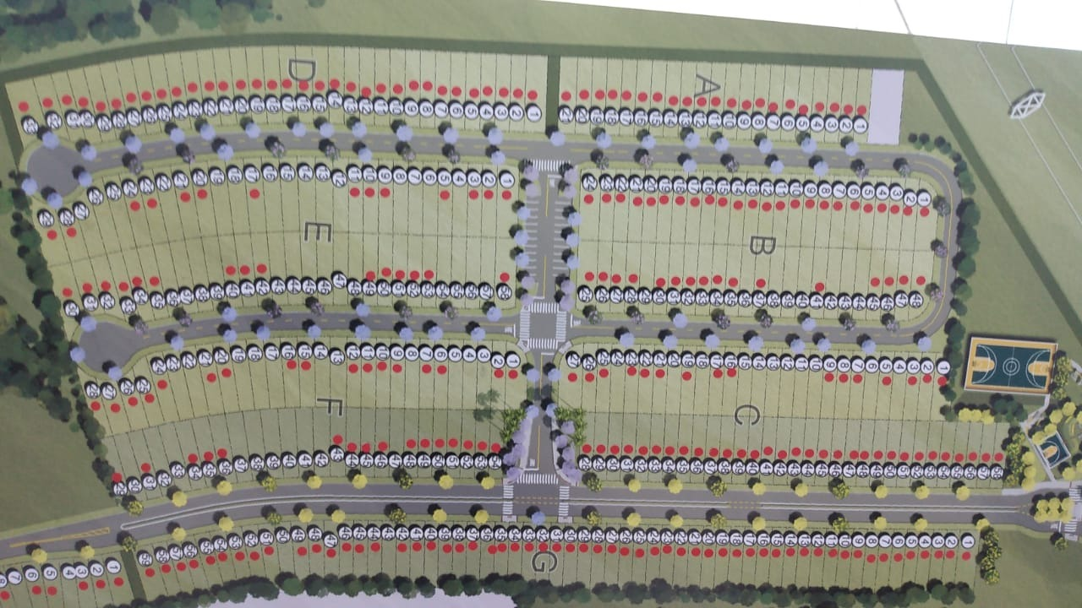

 |  |  |  |  |  | 17+

TIPOS DE LOTE | QUANTIDADE | QUANT.TOTAL | VENDIDO(8/06/2021) | TOTAL VENDIDO (8/06/2021) | PORCENTAGEM DE VENDA (%)
A | 21 | 493 | 21 | 307 | 62.271805274
B | 48 |  | 40
C | 58 |  | 48
D | 33 |  | 33 | FUTURAS VENDAS | PORCENTAGEM DE FUTURAS VENDAS (%)
E | 58 |  | 31 | 186 | 37.728194726
F | 54 |  | 33
G | 59 |  | 57
H | 33 |  | 23 | TEMPO DE VENDA(ANOS)
I | 34 |  | 4 | 1.5
J | 68 |  | 9
K | 27 |  | 8

